상품제안서
송월타올 뱀부 뉴컬러무지40 | 상품코드: F23797

 |  |  |  |  |  |  | 02-412-0044 | www.easy1.co.kr
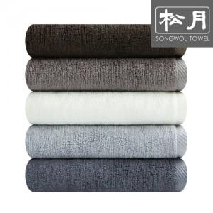

【상세/제작정보】

【인쇄/포장옵션】 | 자수 / 포장지포장

【공급단가】 | 수량 | 100~ | 300~ | 500~ | 1,000~ | 3,000~
*VAT별도 | 단가 | 3,790원 | 3,650원 | 3,520원 | 3,380원 | 3,250원

【상품 URL】 | https://easy1.co.kr:443/src/goods_detail.php?gdno=23797

